パンフあたま
第38回
東海小学生バドミントン選手権大会
岐阜県選考会（個人戦）







 | 期 日 | 令和８年８月３０日（日）

 | 場 所 | 山県市総合体育館
 | 主 催 | 岐阜県バドミントン協会
 | 主 管 | 岐阜県小学生バドミントン連盟
 |  | http://gifusyoubad.gifu-badminton.com/

審判コート割り振り
審判お手伝いのコート割り振り

コートNO | 審 判 担 当
1 | 大垣市 | 大垣市 | 大垣市 | 大垣市 | 大垣市 | 大垣市
2 | 大垣市 | 大垣市 | 大垣市 | 大垣市 | 大垣市 | 大垣市
3 | 各務原 | 各務原 | 各務原 | 各務原 | 各務原 | 各務原
4 | 各務原 | 各務原 | 各務原 | IMPACT | IMPACT | IMPACT
5 | 大垣北 | 大垣北 | 大垣北 | 大垣北 | 大垣北 | 大垣北
6 | 多治見 | 多治見 | 多治見 | 多治見 | 島 | 島
7 | 羽島 | 羽島 | 羽島 | 羽島 | 羽島 | 羽島
8 | 大垣東 | 大垣東 | 大垣東 | 大垣東 | 大垣東 | 大垣東
9 | STAYGOLD | STAYGOLD | STAYGOLD | STAYGOLD | 池田 | 池田
10 | びとう会 | びとう会 | びとう会 | 真正 | 真正 | 真正
11 | 岐阜市 | 岐阜市 | 岐阜市 | 岐阜市 | 岐阜市 | 岐阜市
12 | 岐阜市 | 岐阜市 | 大垣静里 | 大垣静里 | 高山 | 高山

コートNo.3
コートNo.2
コートNo.1
チーム名 |  | 選手参加人数 | 審判人数 |  | コートの配置
大垣市BSS |  | 22 人 | 12 人
大垣北バドミントン少年団 |  | 10 人 | 6 人
審 判 席
各務原ジュニアバドミントンクラブ |  | 17 人 | 9 人
STAYGOLD |  | 8 人 | 4 人
池田町バドミントン少年団 |  | 4 人 | 2 人
大垣静里バドミントン少年団 |  | 3 人 | 2 人
コートNo.6
コートNo.5
コートNo.4
羽島クラブ |  | 10 人 | 6 人
大垣東バドミントン少年団 |  | 10 人 | 6 人
出入口
垂井ＪＳＣ |  | 1 人 | 0 人
本 部
Team IMPACT |  | 5 人 | 3 人
高山ジュニアバドミントンクラブ |  | 4 人 | 2 人
コートNo.9
コートNo.8
コートNo.7
真正ジュニアバドミントンスポ少 |  | 5 人 | 3 人
多治見ジュニアバドミントンクラブ |  | 8 人 | 4 人
岐阜市ＢＢＣ |  | 14 人 | 8 人
びとう会 |  | 6 人 | 3 人
選手招集場所
岐阜西バドミントンクラブ |  | 0 人 | 0 人
コートNo.12
コート
No.11
コートNo.10
大垣安井バドミントン少年団 |  | 0 人 | 0 人
郡上八幡Ｊｒ．バドミントンクラブ |  | 0 人 | 0 人
柳津バドミントンクラブ |  | 3 人 | 0 人
大垣中川バドミントン少年団 |  | 0 人 | 0 人
岐南ジュニアBC |  | 0 人 | 0 人
垂井ジュニアバドミントンクラブ |  | 0 人 | 0 人
神戸町バドミントン少年団 |  | 0 人 | 0 人
本巣JBC |  | 0 人 | 0 人
リバースバドミントンクラブ |  | 0 人 | 0 人
長森・日野スポーツクラブ |  | 0 人 | 0 人
島ジュニアバドミントンクラブ |  | 4 人 | 2 人
みずほバドミントンスポーツ少年団 |  | 0 人 | 0 人
 |  | 134 人 | 72 人

周辺駐車場案内
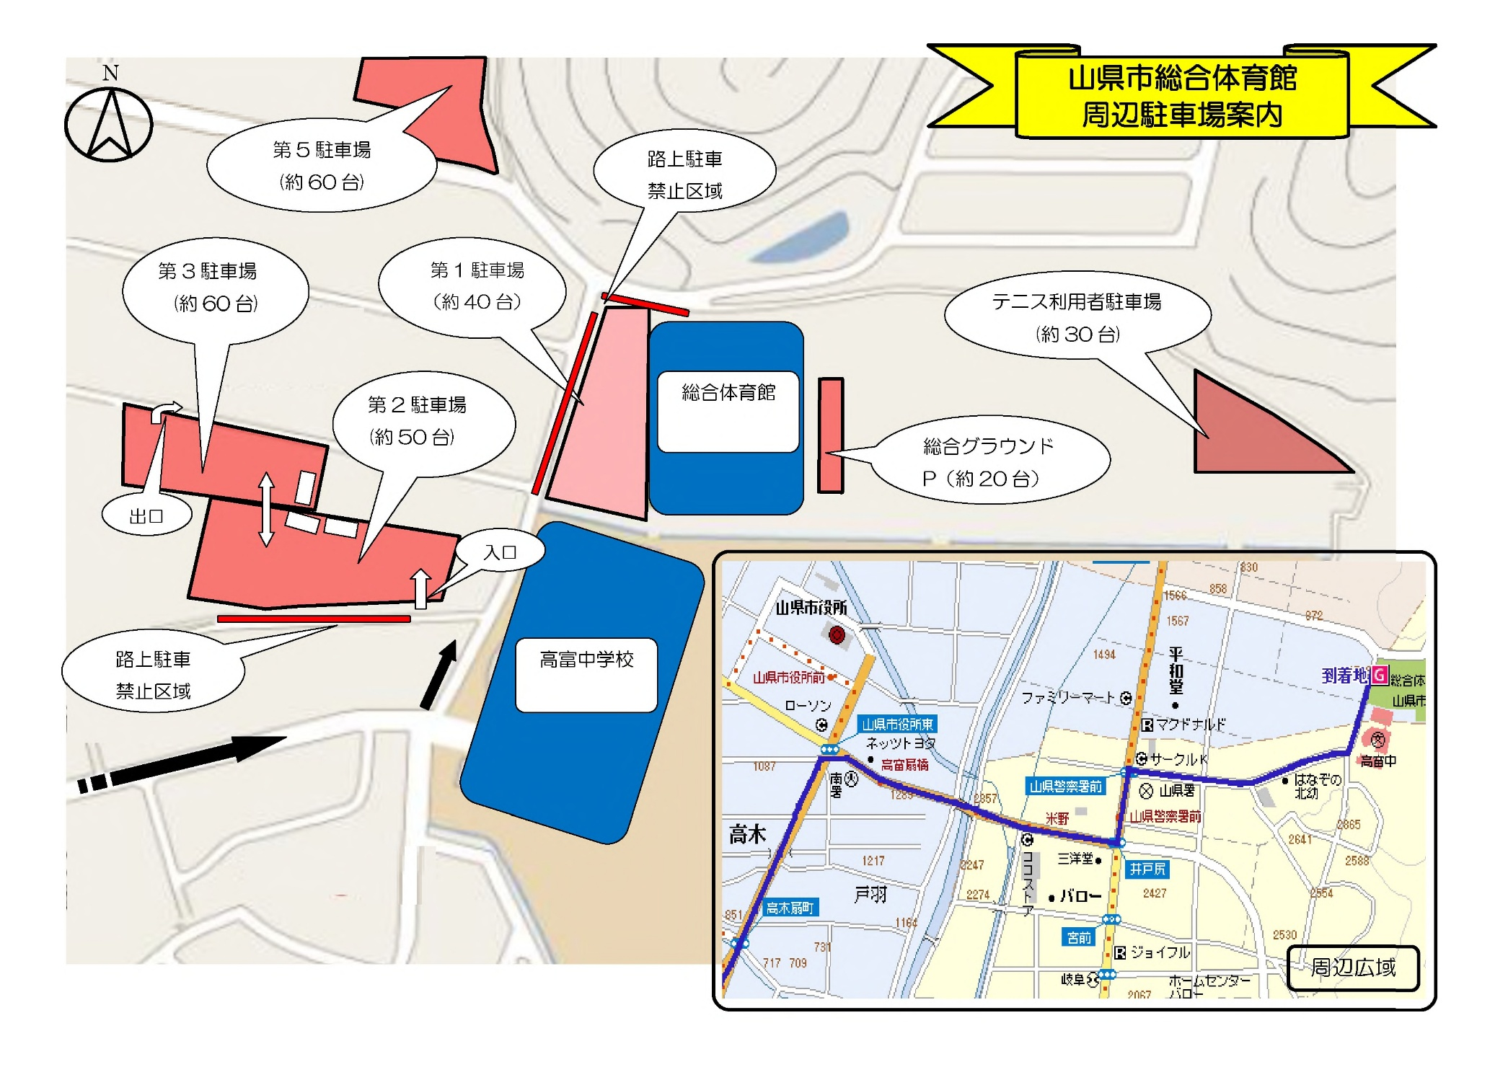

1階アリーナ動線
3コート | 2コート | 1コート |  | 審判控場所

閉鎖
6コート | 5コート | 4コート

閉鎖

閉鎖

 |  |  | 本 部

9コート | 8コート | 7コート

 |  |  |  | 選手招集場所

閉鎖

12コート | 11コート | 10コート

出入口

